Hoja1
2024-05-07

LA PAZ 28 - HAEDO 4460-2005
BUENOS AIRES luquearti@gmail.com
____________________________________________________________________________

ARANDELAS PLANAS y CHAPISTA de HIERRO
ZINCADAS

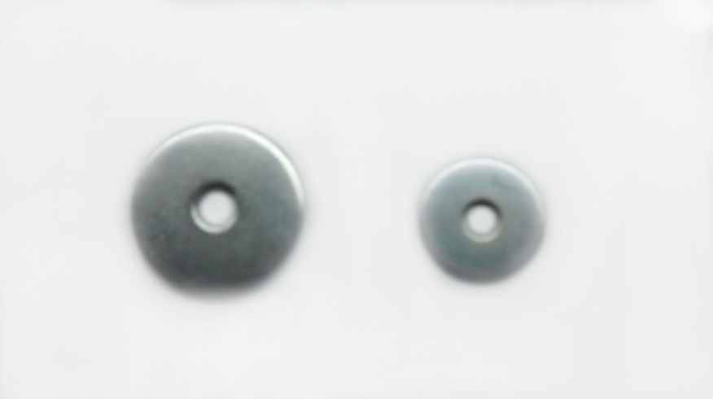

ARA.PLANA
COD. | MEDIDA | PRECIO
ARA-101 | 0.15625 | 5634.14
ARA-102 | 0.1875 | 4233.16
ARA-103 | 0.25 | 3652.99
ARA-104 | 0.3125 | 3280.53
ARA-105 | 0.375 | 3280.53
ARA-106 | 0.4375 | 2766.95
ARA-107 | 0.5 | 2766.95
ARA-108 | 0.5625 | 2766.95
ARA-109 | 0.625 | 2766.95
ARA-110 | 0.75 | 2766.95
ARA-111 | 0.875 | 2766.95
ARA-112 | 1" | 2766.95
ARA-113 | 1 1/4" | 3302.01
ARA-114 | 1 1/2" | 3302.01
ARA-119 | 2" | 3302.01

ARANDELA CHAPISTA
COD. | MEDIDA | PRECIO
ARA-151 | 0.1875 | 4813.34
ARA-152 | 0.25 | 4376.43
ARA-153 | 0.375 | 3652.99
ARA-152/1 | 0.3125 | 3652.99

Precio x Kg
Envase: x 2 Kg

N

